상품제안서
키보드 칼라지 메모패드(주문제작형) | 상품코드: S27883

 |  |  |  |  |  |  | 02-713-8555 | www.synergygift.co.kr
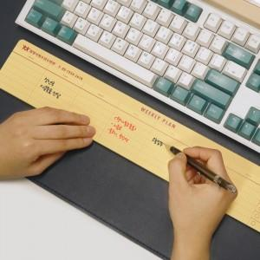

【상세/제작정보】

【인쇄/포장옵션】 | 검정1도 / OPP(비닐)

【공급단가】 | 수량 | 300~ | 500~ | 1,000~ | 3,000~ | 5,000~
*VAT별도 | 50매 | 2,470원 | 2,170원 | 2,000원 | 1,680원 | 1,490원
 | 100매 | 3,640원 | 3,320원 | 3,120원 | 2,880원 | 2,640원

【상품 URL】 | https://www.synergygift.co.kr:443/src/goods_detail.php?gdno=27883

